상품제안서
풀컬러 홀로그램 실제본노트(주문제작형) | 상품코드: S38898

 |  |  |  |  |  |  | 02-713-8555 | www.synergygift.co.kr
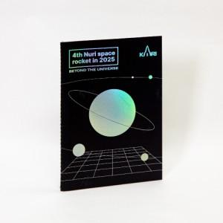

【상세/제작정보】 | <p><span style="font-size: 14pt;">※&nbsp;배송비 안내 1박스당 5,000원 부가세별도 (40p-250개입 / 60p-170개입)</span></p><p><span style="font-size: 14pt;"></span><span style="font-size: 18.6667px;">★인쇄 안내 ★</span></p><p><span style="font-size: 18.6667px;">커버-풀컬러, 홀로그램 박 인쇄</span></p><p><span style="font-size: 18.6667px;">내지-무지(</span><span style="font-size: 18.6667px;">※먹1도 인쇄 별도 문의)</span></p>

【인쇄/포장옵션】 | 홀로그램 / OPP(비닐)

【공급단가】 | 수량 | 1,000~ | 2,000~ | 3,000~ | 5,000~ | 10,000~
*VAT별도 | 40p | 2,020원 | 1,950원 | 1,870원 | 1,800원 | 1,750원
 | 60p | 2,290원 | 2,210원 | 2,120원 | 2,040원 | 1,980원

【상품 URL】 | https://www.synergygift.co.kr:443/src/goods_detail.php?gdno=38898

